Nhập thông tin tuyển dụng
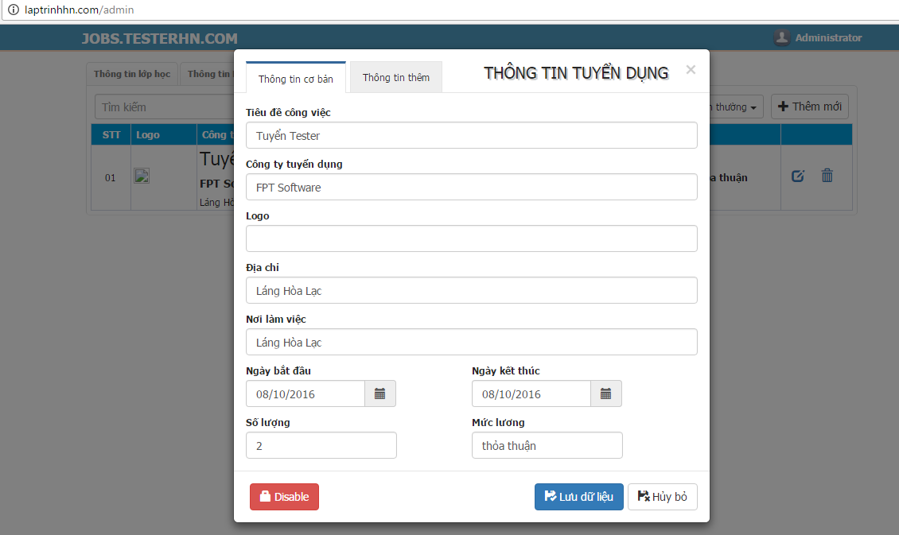

Tab "Thông tin thêm"
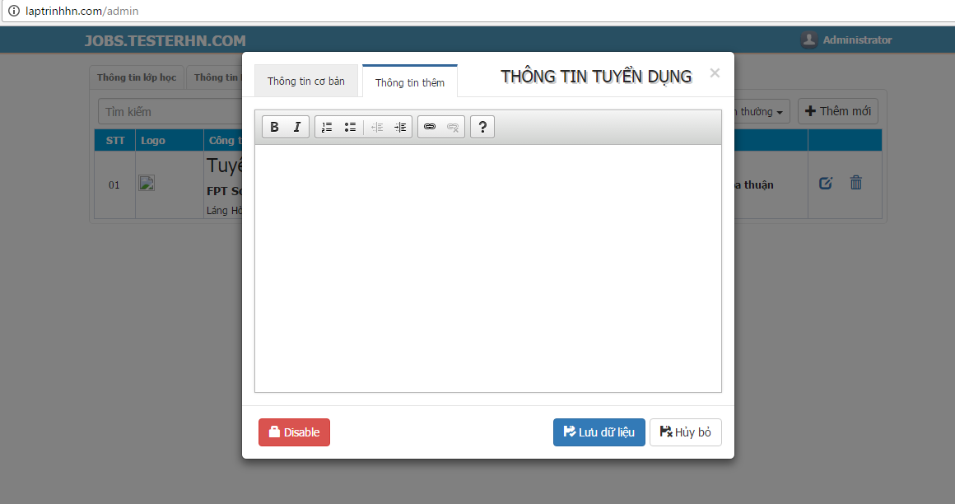

Thông tin tuyển dụng


